Sheet1
 |  |  |  |  |  |  |  | 战术号
 |  | 10 |  |  |  |  |  |  | 32 |  |  | 14 | 1 | 27
 | num | 1 | 2 | 3 | 4 | 5 | 6 | 7 | 1 | 2 | 3
目标进入角 | Low |  |  |  |  |  |  |  | 2.78 | 113.49 | 0.55
 | Up |  |  |  |  |  |  |  | 179.82 | 179.84 | 72.74
目标方位角 | Low |  |  |  |  |  |  |  | 0.09 | 10.64 | 73.54
 | Up |  |  |  |  |  |  |  | 156.08 | 61.29 | 133.46
相对高度 | Low |  |  |  |  |  |  |  | -1668.11 | 9034.74 | -8931.92
 | Up |  |  |  |  |  |  |  | 5613.23 | 13942.94 | -3164.86
我机速度 | Low |  |  |  |  |  |  |  | 239.9 | 290.84 | 477.79
 | Up |  |  |  |  |  |  |  | 500.34 | 500.72 | 500.05
我机剩余燃料 | Low |  |  |  |  |  |  |  | -4792.5 | -3741 | -4452.3
 | Up |  |  |  |  |  |  |  | -112.6 | -2939.9 | -2785.4
我机剩余导弹 | Low |  |  |  |  |  |  |  | 0 | 1 | 0
 | Up |  |  |  |  |  |  |  | 6 | 3 | 2
我方导弹锁定敌机标志 | Low |  |  |  |  |  |  |  | 0 | 0 | 0
 | Up |  |  |  |  |  |  |  | 0 | 0 | 0
敌机速度 | Low |  |  |  |  |  |  |  | 297.1 | 316.05 | 442.69
 | Up |  |  |  |  |  |  |  | 500.08 | 456.31 | 500.44
我机高度 | Low |  |  |  |  |  |  |  | 5697.53 | 6466.7 | 3988.51
 | Up |  |  |  |  |  |  |  | 7620.07 | 9236.6 | 6856.5
我方导弹状态 | Low |  |  |  |  |  |  |  | 0 | 0 | 0
 | Up |  |  |  |  |  |  |  | 1 | 0 | 1
我机被敌方导弹锁定标志 | Low |  |  |  |  |  |  |  | 0 | 0 | 0
 | Up |  |  |  |  |  |  |  | 1 | 0 | 0
 |  | 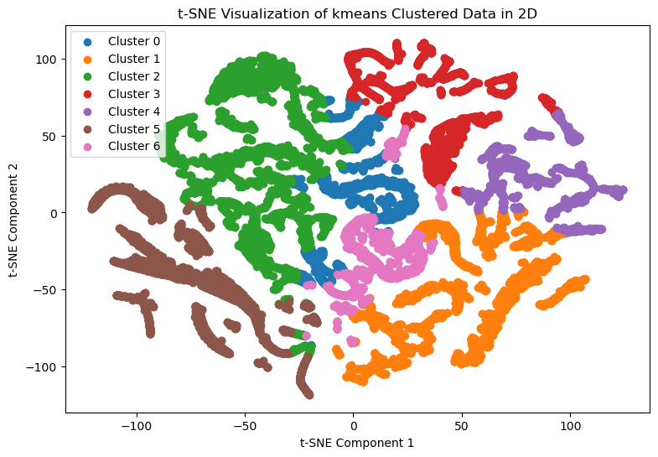 |  |  |  |  |  |  | 